conteo 1
 |  |  |  | UNIVERSIDAD DE CUENCA
 |  |  |  | CONTEO DE TRÁFICO VOLUMETRICO.
 |  |  |  | Vía: |  |  | AZOGUES - COJITAMBO - DELEG - LA RAYA.
Fecha: | 01 de Abril del 2017 |  |  | PAVIMENTO FLEXIBLE. CARPETA ASFÁLTIC A
Sentido de Tráfico |  | Azogues - Cojitambo |  |  |  |  |  |  | Cojitambo - Azogues |  |  |  |  |  |  |  |  | 1
Hora |  | Livianos |  | Pesados |  |  |  | TOTAL | Livianos |  | Pesados |  |  |  | TOTAL | Tráfico. (15 min) | FHP
 |  | Bicicletas y Motos | Autos y Busetas | Buses | Camiones | Camiones | Volquetas |  | Bicicletas y Motos | Autos y Busetas | Buses | Camiones | Camiones | Camiones
7:00:00 | 7:05:00 |  | 8 | 2 |  |  |  | 10 |  | 12 | 1 |  |  |  | 13 |  | 0.80 |  | - | -
7:05:00 | 7:10:00 |  | 10 |  | 2 |  |  | 12 | 1 | 11 |  |  |  |  | 12
7:10:00 | 7:15:00 |  | 7 |  |  |  |  | 7 | 1 | 14 | 1 |  |  |  | 16 | 41
7:15:00 | 7:20:00 |  | 5 | 2 |  |  |  | 7 |  | 6 |  |  |  |  | 6 | 34
7:20:00 | 7:25:00 |  | 6 |  |  |  |  | 6 | 1 | 8 | 1 | 1 |  |  | 11 | 33
7:25:00 | 7:30:00 |  | 9 |  |  |  |  | 9 |  | 12 | 1 |  |  |  | 13 | 30
7:30:00 | 7:35:00 |  | 5 | 2 | 1 |  |  | 8 |  | 10 |  |  |  |  | 10 | 34
7:35:00 | 7:40:00 | 1 | 7 |  | 1 |  |  | 9 |  | 13 |  |  |  |  | 13 | 36
7:40:00 | 7:45:00 |  | 10 |  | 1 |  |  | 11 |  | 10 | 2 |  |  |  | 12 | 35
7:45:00 | 7:50:00 |  | 8 | 2 |  |  |  | 10 | 1 | 11 |  |  |  |  | 12 | 37
7:50:00 | 7:55:00 |  | 9 |  |  |  |  | 9 |  | 5 | 1 |  |  |  | 6 | 30
7:55:00 | 8:00:00 |  | 7 | 1 |  |  |  | 8 |  | 7 |  |  |  |  | 7 | 25
8:00:00 | 8:05:00 |  | 6 | 1 | 1 |  |  | 8 | 1 | 5 | 1 |  |  |  | 7 | 20 | 0.79 |  | - | -
8:05:00 | 8:10:00 |  | 10 |  |  |  |  | 10 |  | 7 |  |  |  |  | 7 | 21
8:10:00 | 8:15:00 |  | 12 | 1 |  |  |  | 13 |  | 7 | 1 |  |  |  | 8 | 22
8:15:00 | 8:20:00 |  | 12 | 1 |  |  |  | 13 | 1 | 6 |  |  |  |  | 7 | 22
8:20:00 | 8:25:00 |  | 11 |  |  |  |  | 11 |  | 12 | 2 |  |  |  | 14 | 29
8:25:00 | 8:30:00 |  | 11 |  | 1 |  |  | 12 |  | 5 | 1 |  |  |  | 6 | 27
8:30:00 | 8:35:00 |  | 7 | 1 |  |  |  | 8 |  | 7 |  |  |  |  | 7 | 27
8:35:00 | 8:40:00 | 1 | 11 | 1 |  |  |  | 13 |  | 9 |  | 1 |  |  | 10 | 23
8:40:00 | 8:45:00 |  | 11 |  |  |  |  | 11 |  | 11 | 2 |  |  |  | 13 | 30
8:45:00 | 8:50:00 |  | 10 | 2 |  |  |  | 12 |  | 8 |  | 1 |  |  | 9 | 32
8:50:00 | 8:55:00 |  | 10 |  |  |  |  | 10 |  | 6 |  | 1 |  |  | 7 | 29
8:55:00 | 9:00:00 | 1 | 12 | 1 |  |  |  | 14 |  | 5 | 1 |  |  |  | 6 | 22
9:00:00 | 9:05:00 |  | 9 |  |  |  |  | 9 |  | 7 |  |  |  |  | 7 | 20 | 0.84 |  | - | -
9:05:00 | 9:10:00 |  | 11 | 1 |  |  |  | 12 |  | 7 | 1 |  |  |  | 8 | 21
9:10:00 | 9:15:00 | 1 | 10 | 1 |  |  |  | 12 | 1 | 6 |  |  |  |  | 7 | 22
9:15:00 | 9:20:00 |  | 6 |  |  |  |  | 6 |  | 12 | 2 |  |  |  | 14 | 29
9:20:00 | 9:25:00 |  | 10 |  | 1 |  |  | 11 |  | 5 | 1 |  |  |  | 6 | 27
9:25:00 | 9:30:00 |  | 15 | 1 |  |  |  | 16 |  | 7 |  |  |  |  | 7 | 27
9:30:00 | 9:35:00 |  | 10 | 1 |  |  |  | 11 |  | 9 |  | 1 |  |  | 10 | 23
9:35:00 | 9:40:00 |  | 12 |  |  |  |  | 12 |  | 11 | 2 |  |  |  | 13 | 30
9:40:00 | 9:45:00 |  | 10 | 2 |  |  |  | 12 |  | 8 |  | 1 |  |  | 9 | 32
9:45:00 | 9:50:00 |  | 10 |  |  |  |  | 10 |  | 6 |  | 1 |  |  | 7 | 29
9:50:00 | 9:55:00 | 1 | 12 |  |  |  |  | 13 |  | 5 | 1 |  |  |  | 6 | 22
9:55:00 | 10:00:00 |  | 8 | 2 |  |  |  | 10 |  | 12 | 1 |  |  |  | 13 | 26
10:00:00 | 10:05:00 |  | 18 |  | 2 |  |  | 20 | 1 | 11 |  |  |  |  | 12 | 31 | 0.84 |  | - | -
10:05:00 | 10:10:00 |  | 7 |  |  |  |  | 7 | 1 | 14 | 1 |  |  |  | 16 | 41
10:10:00 | 10:15:00 |  | 5 | 2 |  |  |  | 7 |  | 6 |  |  |  |  | 6 | 34
10:15:00 | 10:20:00 |  | 4 |  |  |  |  | 4 | 1 | 8 | 1 |  |  |  | 10 | 32
10:20:00 | 10:25:00 |  | 13 |  |  |  |  | 13 |  | 12 | 1 |  |  |  | 13 | 29
10:25:00 | 10:30:00 |  | 5 | 2 | 1 |  |  | 8 |  | 10 |  |  |  |  | 10 | 33
10:30:00 | 10:35:00 | 1 | 10 |  | 1 |  |  | 12 |  | 13 |  |  |  |  | 13 | 36
10:35:00 | 10:40:00 |  | 15 |  | 1 |  |  | 16 |  | 10 | 2 |  |  |  | 12 | 35
10:40:00 | 10:45:00 |  | 8 | 2 |  |  |  | 10 | 1 | 11 |  |  |  |  | 12 | 37
10:45:00 | 10:50:00 |  | 9 |  |  |  |  | 9 |  | 5 | 1 |  |  |  | 6 | 30
10:50:00 | 10:55:00 |  | 7 | 1 |  |  |  | 8 |  | 7 |  |  |  |  | 7 | 25
10:55:00 | 11:00:00 |  | 6 | 1 | 1 |  |  | 8 | 1 | 5 | 1 |  |  |  | 7 | 20
11:00:00 | 11:05:00 |  | 9 |  |  |  |  | 9 |  | 7 |  |  |  |  | 7 | 21 | 0.80 |  | - | -
11:05:00 | 11:10:00 |  | 12 | 1 |  |  |  | 13 |  | 7 | 1 |  |  |  | 8 | 22
11:10:00 | 11:15:00 |  | 12 | 1 |  |  |  | 13 | 1 | 6 |  |  |  |  | 7 | 22
11:15:00 | 11:20:00 |  | 6 |  |  |  |  | 6 |  | 12 | 2 |  |  |  | 14 | 29
11:20:00 | 11:25:00 |  | 11 |  | 1 |  |  | 12 |  | 5 | 1 |  |  |  | 6 | 27
11:25:00 | 11:30:00 |  | 7 | 1 |  |  |  | 8 |  | 7 |  |  |  |  | 7 | 27
11:30:00 | 11:35:00 | 1 | 11 | 1 |  |  |  | 13 |  | 9 |  | 1 |  |  | 10 | 23
11:35:00 | 11:40:00 |  | 12 |  |  |  |  | 12 |  | 11 | 2 |  |  |  | 13 | 30
11:40:00 | 11:45:00 |  | 10 | 2 |  |  |  | 12 |  | 8 |  | 1 |  |  | 9 | 32
11:45:00 | 11:50:00 |  | 10 |  |  |  |  | 10 |  | 6 |  | 1 |  |  | 7 | 29
11:50:00 | 11:55:00 | 1 | 12 | 1 |  |  |  | 14 |  | 5 | 1 |  |  |  | 6 | 22
11:55:00 | 12:00:00 |  | 7 | 1 | 1 |  |  | 9 | 1 | 7 | 1 |  |  |  | 9 | 22
12:00:00 | 12:05:00 | 1 | 15 |  | 1 |  |  | 17 |  | 7 | 1 | 1 |  |  | 9 | 24 | 0.76 |  | - | -
12:05:00 | 12:10:00 |  | 9 | 1 |  |  |  | 10 |  | 6 |  | 1 |  |  | 7 | 25
12:10:00 | 12:15:00 |  | 10 | 1 | 1 |  |  | 12 |  | 7 |  |  |  |  | 7 | 23
12:15:00 | 12:20:00 |  | 13 |  | 1 |  |  | 14 | 1 | 6 | 1 |  |  |  | 8 | 22
12:20:00 | 12:25:00 |  | 7 |  | 1 |  |  | 8 |  | 8 | 1 |  |  |  | 9 | 24
12:25:00 | 12:30:00 |  | 18 | 2 |  |  |  | 20 |  | 4 |  |  |  |  | 4 | 21
12:30:00 | 12:35:00 |  | 18 |  |  |  |  | 18 |  | 19 | 1 |  |  |  | 20 | 33
12:35:00 | 12:40:00 |  | 9 | 1 | 1 |  |  | 11 |  | 4 | 2 |  |  |  | 6 | 30
12:40:00 | 12:45:00 |  | 16 | 1 | 1 |  |  | 18 |  | 11 |  | 1 |  |  | 12 | 38
12:45:00 | 12:50:00 |  | 15 |  |  |  |  | 15 |  | 7 |  |  |  |  | 7 | 25
12:50:00 | 12:55:00 |  | 11 | 1 |  |  |  | 12 |  | 12 | 1 |  |  |  | 13 | 32
12:55:00 | 13:00:00 |  | 10 | 1 |  |  |  | 11 |  | 12 | 1 | 1 |  |  | 14 | 34
13:00:00 | 13:05:00 | 1 | 11 |  |  |  |  | 12 |  | 7 | 1 |  |  |  | 8 | 35 | 0.87 |  | - | -
13:05:00 | 13:10:00 |  | 12 |  |  |  |  | 12 |  | 9 |  | 1 |  |  | 10 | 32
13:10:00 | 13:15:00 | 1 | 10 | 2 |  |  |  | 13 |  | 7 |  |  |  |  | 7 | 25
13:15:00 | 13:20:00 |  | 10 |  |  |  |  | 10 |  | 9 | 2 | 1 |  |  | 12 | 29
13:20:00 | 13:25:00 |  | 20 |  |  |  |  | 20 |  | 12 | 1 |  |  |  | 13 | 32
13:25:00 | 13:30:00 |  | 16 | 2 |  |  |  | 18 |  | 11 |  |  |  |  | 11 | 36
13:30:00 | 13:35:00 |  | 15 |  |  |  |  | 15 |  | 9 | 1 | 1 |  |  | 11 | 35
13:35:00 | 13:40:00 |  | 14 |  |  |  |  | 14 |  | 10 | 1 |  |  |  | 11 | 33
13:40:00 | 13:45:00 |  | 8 | 1 |  |  |  | 9 |  | 12 |  |  |  |  | 12 | 34
13:45:00 | 13:50:00 |  | 15 | 1 | 1 |  |  | 17 |  | 14 |  |  |  |  | 14 | 37
13:50:00 | 13:55:00 | 1 | 16 |  | 2 |  |  | 19 |  | 11 |  |  |  |  | 11 | 37
13:55:00 | 14:00:00 |  | 11 | 1 | 1 |  |  | 13 |  | 5 | 3 | 1 |  |  | 9 | 34
14:00:00 | 14:05:00 |  | 11 | 1 |  |  |  | 12 |  | 13 |  |  |  |  | 13 | 33 | 0.80 |  | - | -
14:05:00 | 14:10:00 | 1 | 11 |  |  |  |  | 12 |  | 13 |  | 1 |  |  | 14 | 36
14:10:00 | 14:15:00 | 1 | 10 | 2 |  |  |  | 13 | 1 | 10 | 1 |  |  |  | 12 | 39
14:15:00 | 14:20:00 |  | 13 |  | 1 |  |  | 14 | 1 | 4 | 1 |  |  |  | 6 | 32
14:20:00 | 14:25:00 |  | 12 | 1 |  |  |  | 13 |  | 6 | 1 |  |  |  | 7 | 25
14:25:00 | 14:30:00 |  | 10 | 1 |  |  |  | 11 |  | 9 |  |  |  |  | 9 | 22
14:30:00 | 14:35:00 |  | 11 |  |  |  |  | 11 |  | 4 | 1 |  |  |  | 5 | 21
14:35:00 | 14:40:00 |  | 13 |  | 3 |  |  | 16 |  | 10 | 2 | 1 |  |  | 13 | 27
14:40:00 | 14:45:00 |  | 19 | 1 |  |  |  | 20 | 1 | 11 |  |  |  |  | 12 | 30
14:45:00 | 14:50:00 |  | 10 | 1 |  |  |  | 11 |  | 12 |  |  |  |  | 12 | 37
14:50:00 | 14:55:00 |  | 9 | 1 |  |  |  | 10 |  | 10 | 1 |  |  |  | 11 | 35
14:55:00 | 15:00:00 |  | 12 | 1 |  |  |  | 13 |  | 16 | 2 |  |  |  | 18 | 41
15:00:00 | 15:05:00 |  | 11 | 1 |  |  |  | 12 |  | 15 |  |  |  |  | 15 | 44 | 0.78 |  | - | -
15:05:00 | 15:10:00 | 1 | 8 |  |  |  |  | 9 |  | 6 |  |  |  |  | 6 | 39
15:10:00 | 15:15:00 |  | 10 | 1 |  |  |  | 11 |  | 11 | 1 |  |  |  | 12 | 33
15:15:00 | 15:20:00 |  | 10 |  |  |  |  | 10 |  | 5 | 1 |  |  |  | 6 | 24
15:20:00 | 15:25:00 |  | 10 | 1 |  |  |  | 11 |  | 11 |  |  |  |  | 11 | 29
15:25:00 | 15:30:00 |  | 13 | 1 |  |  |  | 14 |  | 5 |  |  |  |  | 5 | 22
15:30:00 | 15:35:00 |  | 12 |  | 1 |  |  | 13 |  | 11 |  |  |  |  | 11 | 27
15:35:00 | 15:40:00 |  | 10 |  |  |  |  | 10 | 1 | 9 | 2 |  |  |  | 12 | 28
15:40:00 | 15:45:00 |  | 13 | 2 |  |  |  | 15 |  | 15 |  |  |  |  | 15 | 38
15:45:00 | 15:50:00 |  | 12 |  |  |  |  | 12 |  | 12 |  |  |  |  | 12 | 39
15:50:00 | 15:55:00 |  | 16 |  |  |  |  | 16 | 1 | 6 |  |  |  |  | 7 | 34
15:55:00 | 16:00:00 |  | 14 | 1 |  |  |  | 15 |  | 9 | 1 |  |  |  | 10 | 29
16:00:00 | 16:05:00 | 1 | 11 | 1 | 1 |  |  | 14 |  | 8 | 1 |  |  |  | 9 | 26 | 0.83 |  | - | -
16:05:00 | 16:10:00 |  | 1 |  |  |  |  | 1 |  | 8 |  | 1 |  |  | 9 | 28
16:10:00 | 16:15:00 | 1 | 9 | 2 |  |  |  | 12 |  | 7 |  |  |  |  | 7 | 25
16:15:00 | 16:20:00 |  | 9 |  |  |  |  | 9 |  | 8 | 2 | 1 |  |  | 11 | 27
16:20:00 | 16:25:00 |  | 10 |  |  |  |  | 10 |  | 11 | 1 |  |  |  | 12 | 30
16:25:00 | 16:30:00 |  | 12 | 2 |  |  |  | 14 |  | 10 |  |  |  |  | 10 | 33
16:30:00 | 16:35:00 |  | 7 |  |  |  |  | 7 |  | 9 |  | 1 |  |  | 10 | 32
16:35:00 | 16:40:00 |  | 12 |  |  |  |  | 12 |  | 10 | 2 |  |  |  | 12 | 32
16:40:00 | 16:45:00 |  | 8 | 2 |  |  |  | 10 |  | 12 |  |  |  |  | 12 | 34
16:45:00 | 16:50:00 |  | 10 |  | 1 |  |  | 11 |  | 14 |  |  |  |  | 14 | 38
16:50:00 | 16:55:00 | 1 | 10 |  |  |  |  | 11 |  | 11 | 1 |  |  |  | 12 | 38
16:55:00 | 17:00:00 |  | 11 | 1 | 1 |  |  | 13 |  | 6 | 1 | 1 |  |  | 8 | 34
17:00:00 | 17:05:00 |  | 11 | 1 |  |  |  | 12 |  | 9 |  |  |  |  | 9 | 29 | 0.83 |  | - | -
17:05:00 | 17:10:00 | 1 | 10 |  |  |  |  | 11 |  | 10 |  | 1 |  |  | 11 | 28
17:10:00 | 17:15:00 | 1 | 10 | 2 |  |  |  | 13 | 1 | 10 |  |  |  |  | 11 | 31
17:15:00 | 17:20:00 |  | 9 |  | 1 |  |  | 10 | 1 | 6 | 1 |  |  |  | 8 | 30
17:20:00 | 17:25:00 |  | 9 |  |  |  |  | 9 |  | 6 | 1 |  |  |  | 7 | 26
17:25:00 | 17:30:00 |  | 10 | 2 |  |  |  | 12 |  | 9 |  |  |  |  | 9 | 24
17:30:00 | 17:35:00 |  | 11 |  |  |  |  | 11 |  | 5 | 1 |  |  |  | 6 | 22
17:35:00 | 17:40:00 |  | 11 |  | 1 |  |  | 12 |  | 10 | 2 | 1 |  |  | 13 | 28
17:40:00 | 17:45:00 |  | 9 | 1 |  |  |  | 10 | 1 | 11 |  |  |  |  | 12 | 31
17:45:00 | 17:50:00 |  | 10 | 1 |  |  |  | 11 |  | 12 |  |  |  |  | 12 | 37
17:50:00 | 17:55:00 |  | 9 |  |  |  |  | 9 |  | 10 | 1 |  |  |  | 11 | 35
17:55:00 | 18:00:00 |  | 11 | 1 |  |  |  | 12 |  | 12 | 2 |  |  |  | 14 | 37
18:00:00 | 18:05:00 |  | 10 | 1 |  |  |  | 11 |  | 9 |  |  |  |  | 9 | 34 | 0.87 |  | - | -
18:05:00 | 18:10:00 | 1 | 8 |  |  |  |  | 9 |  | 9 |  | 1 |  |  | 10 | 33
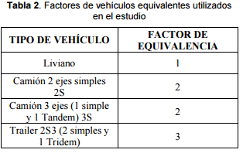
18:10:00 | 18:15:00 |  | 10 | 2 |  |  |  | 12 |  | 11 | 1 |  |  |  | 12 | 31
18:15:00 | 18:20:00 |  | 10 |  | 1 |  |  | 11 |  | 10 | 1 |  |  |  | 11 | 33
18:20:00 | 18:25:00 |  | 8 |  |  |  |  | 8 |  | 11 | 1 |  |  |  | 12 | 35
18:25:00 | 18:30:00 |  | 12 | 1 |  |  |  | 13 |  | 8 |  |  |  |  | 8 | 31
18:30:00 | 18:35:00 |  | 12 | 1 | 1 |  |  | 14 |  | 7 |  | 1 |  |  | 8 | 28
18:35:00 | 18:40:00 |  | 10 |  |  |  |  | 10 | 1 | 9 | 1 |  |  |  | 11 | 27
18:40:00 | 18:45:00 |  | 9 | 2 |  |  |  | 11 |  | 10 |  | 1 |  |  | 11 | 30
18:45:00 | 18:50:00 |  | 12 |  |  |  |  | 12 |  | 10 |  |  |  |  | 10 | 32
18:50:00 | 18:55:00 |  | 10 |  | 1 |  |  | 11 | 1 | 8 | 1 |  |  |  | 10 | 31
18:55:00 | 19:00:00 |  | 9 | 1 |  |  |  | 10 |  | 9 | 1 |  |  |  | 10 | 30

Totales |  | 21 | 1,502 | 96 | 39 | - | - |  | 25 | 1,291 | 91 | 29 | - | - |  |  | 0.76

 |  | 26 | 1871 | 120 |  |  | 0 | 2017 | 33 | 1692 | 119 |  |  | 0 | 1844

Sentido de Tráfico |  | Azogues - Cojitambo |  |  |  |  |  |  | Cojitambo - Azogues
Primer conteo |  | Livianos |  | Pesados |  |  |  | TOTAL | Livianos |  | Pesados |  |  |  | TOTAL | %Vehículos | FHP
Hora |  | Bicicletas y Motos | Autos y Busetas | Buses | Camiones | Camiones | Volquetas |  | Bicicletas y Motos | Autos y Busetas | Buses | Camiones | Camiones | Volquetas
Clasificación |  |  | 2D | B2 | 2DA | 2DB | V3A |  |  | 2D | B2 | 2DA | 2DB | V3A
7:00:00 | 8:00:00 | 1 | 91 | 9 | 5 | - | - | 106 | 4 | 119 | 7 |  |  | - | 130 | 9.24 | 0.80
8:00:00 | 9:00:00 | 2 | 123 | 8 | 2 | - | - | 135 | 2 | 88 | 8 |  |  | - | 98 | 6.97 | 0.79
9:00:00 | 10:00:00 | 2 | 123 | 8 | 1 | - | - | 134 | 1 | 95 | 8 |  |  | - | 104 | 7.39 | 0.84
10:00:00 | 11:00:00 | 1 | 107 | 8 | 6 | - | - | 122 | 5 | 112 | 7 |  |  | - | 124 | 8.81 | 0.84
11:00:00 | 12:00:00 | 2 | 119 | 8 | 2 | - | - | 131 | 2 | 90 | 8 |  |  | - | 100 | 7.11 | 0.80
12:00:00 | 13:00:00 | 1 | 151 | 8 | 6 | - | - | 166 | 1 | 103 | 8 |  |  | - | 112 | 7.96 | 0.76
13:00:00 | 14:00:00 | 3 | 158 | 7 | 4 | - | - | 172 | - | 116 | 9 |  |  | - | 125 | 8.88 | 0.87
14:00:00 | 15:00:00 | 2 | 141 | 9 | 4 | - | - | 156 | 3 | 118 | 9 |  |  | - | 130 | 9.24 | 0.80
15:00:00 | 16:00:00 | 1 | 139 | 7 | 1 | - | - | 148 | 2 | 115 | 5 |  |  | - | 122 | 8.67 | 0.78
16:00:00 | 17:00:00 | 3 | 110 | 8 | 3 | - | - | 124 | - | 114 | 8 |  |  | - | 122 | 8.67 | 0.83
17:00:00 | 18:00:00 | 2 | 120 | 8 | 2 | - | - | 132 | 3 | 110 | 8 |  |  | - | 121 | 8.60 | 0.83
18:00:00 | 19:00:00 | 1 | 120 | 8 | 3 | - | - | 132 | 2 | 111 | 6 |  |  | - | 119 | 8.46 | 0.87
Totales |  | 21 | 1,502 | 96 | 39 | - | - | 1,658 | 25 | 1,291 | 91 |  |  | - | 1,407 | FHP | 0.76
Porcentajes |  | 1.27 | 90.59 | 5.79 | 2.35 |  |  | 100 | 1.51 | 77.86 | 5.49 |  |  |  | 100
Flujo (veh/hora) |  | 2 | 126 | 8 | 4 | - | - | 139 | 3 | 108 | 8 | - | - | - | 118

 |  |  |  |  |  |  |  |  |  |  |  |  |  |  |  |  | 1.3103448276

Sentido de Tráfico |  | Azogues - Cojitambo |  |  |  |  |  |  | Cojitambo - Azogues
Fecha |  | Livianos |  | Pesados |  |  |  | TOTAL | Livianos |  | Pesados |  |  |  | TOTAL
Flujo (veh/hora) |  | Bicicletas y Motos | Autos y Busetas | Buses | Camiones | Camiones | Volquetas |  | Bicicletas y Motos | Autos y Busetas | Buses | Camiones | Camiones | Volquetas
Clasificación |  |  | 2D | B2 | 2DA | 2DB | V3A |  |  | 2D | B2 | 2DA | 2DB | V3A
01 de Abril |  | 2 | 126 | 8 | 4 | - | - | 140 | 3 | 108 | 8 | - | - | - | 119
12 de Abril |  | 3 | 85 | 9 | 6 | 2 | 1 | 106 | 3 | 74 | 8 | 5 | 1 | 1 | 92
flujo maximo |  | 2 | 126 | 9 | 6 | 2 | 1 | 146 | 3 | 108 | 8 | 5 | 1 | 1 | 126
TPD (Observado) |  | 24 | 1512 | 108 | 72 | 24 | 12 | 1752 | 36 | 1,296 | 96 | 60 | 12 | 12 | 1,512

TPD (Observado) (dos direcciones) |  | 60 | 2808 | 204 | 132 | 36 | 24 | 3264

TPD (12 horas)
TPD (24 horas) |  | 24 | 1,512 | 108 | 72 | 24 | 12 | 1,752 | 36 | 1,296 | 96 | 60 | 12 | 12 | 1,512

 |  | 29.90 | 1,883.80 | 134.56 | 89.70 | 29.90 | 14.95 | 1.00

 | TPD |  |  |  | 2,182.82
 | Motos |  | 60
 | Autos | 2D | 2,808
 | Buses | B2 | 204
 | Camión | 2DA | 132
 | Camión | 2DB | 36
 | Volquete | V3A | 24

trafico
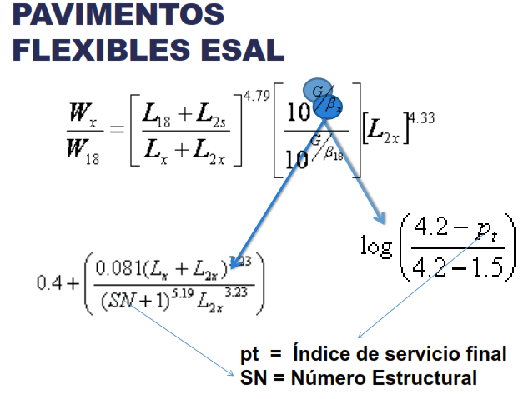
n | 20 | Periodo de diseño
n | 10 | Periodo de diseño etapas |  |  |  |  |  |  |  |  |  |  |  |  |  |  |  |  |  |  | TPD (Dos direcciones)
r | 0.017 |  |  |  |  |  |  | Factores de Trafico |  |  | VEHICULOS |  | TPD (OBS) | TPDA |  |  |  |  |  |  | Motos | Autos | Buses | Camión |  | Volquete
FL | 1 | Factor de distribucion de carril |  |  |  |  |  | Factor horario |  | 1.252 | Motos |  | 60 | 89 |  |  |  |  |  |  |  | 2D | B2 | 2DA | 2DB | V3A
FD | 0.5 | Factor de distribucion por dirección |  |  |  |  |  | Factor Diario |  | 1.018 | Autos | 2D | 2808 | 4167 |  |  |  |  |  |  | 60 | 2,808 | 204 | 168 | 36 | 24
%VC | 0.12 | % VEHICULOS COMERCIALES (buses y camiones) |  |  |  |  |  | Factor Semanal |  | 1.071 | Buses | B2 | 204 | 303
Fe |  | factor camion |  |  |  |  |  | Factor Mensual |  | 1.087 | Camión | 2DA | 132 | 196
Fp |  | factor de proyeccion |  |  |  |  |  | TOTAL |  | 1.484 | Camión | 2DB | 36 | 53
 |  |  |  |  |  |  |  |  |  |  | Volquete | V3A | 24 | 36

Correccion del trafico proyectado
Niv. Conf. | Zr | s

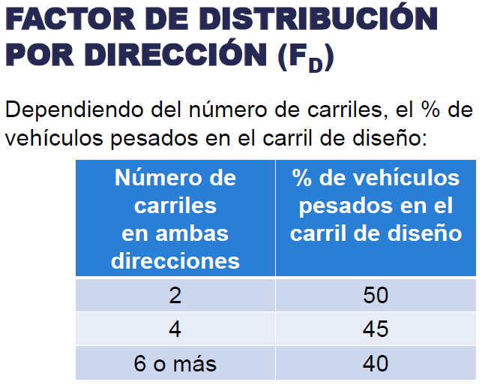
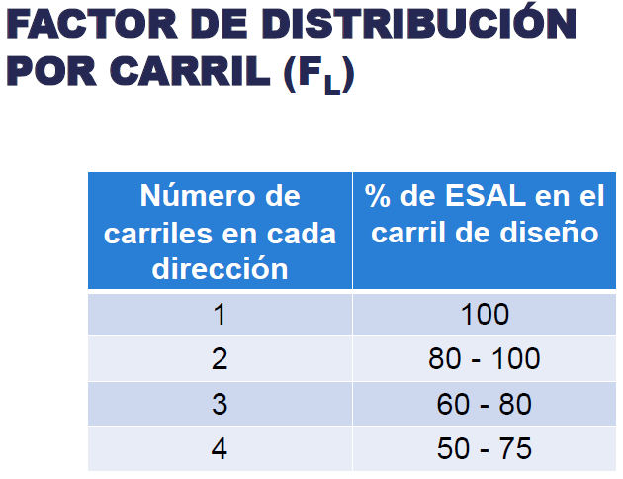
 |  |  |  |  |  |  |  |  |  |  |  |  |  |  |  |  |  | 10 |  | 1
Tipo |  | Peso | L18 | L2s | Lx | L2x | pt | G | SN | Bx | B18 | Wx/W18 | Factor equivalencia de carga | Factor Camion | num vehiculos | Factor de Proy. 20 años | NEE 20 años | Factor de Proy. 10 años | NEE 10 años
AUTOS | 2D | 1.05 | 18 | 1 | 2.31 | 1 | 2.5 | -0.2009 | 3 | 0.403 | 1.221 | 2000.689 | 0.000 | 0.001 | 4167 | 23.745 | 23624.51 | 10.883 | 10828.34
 |  | 1.21 | 18 | 1 | 2.662 | 1 | 2.5 | -0.2009 | 3 | 0.404 | 1.221 | 1236.881 | 0.001
BUSES | B | 7 | 18 | 1 | 15.4 | 1 | 2.5 | -0.2009 | 3 | 0.910 | 1.221 | 1.778 | 0.562 | 3.762 | 303 | 23.745 | 4939735.64 | 10.883 | 2264136.14
 |  | 11 | 18 | 1 | 24.2 | 1 | 2.5 | -0.2009 | 3 | 2.443 | 1.221 | 0.313 | 3.200
CAMION | 2DA | 3 | 18 | 1 | 6.6 | 1 | 2.5 | -0.2009 | 3 | 0.443 | 1.221 | 41.374 | 0.024 | 0.587 | 196 | 23.745 | 498167.11 | 10.883 | 228335.73
 |  | 7 | 18 | 1 | 15.4 | 1 | 2.5 | -0.2009 | 3 | 0.910 | 1.221 | 1.778 | 0.562
 | 2DB | 7 | 18 | 1 | 15.4 | 1 | 2.5 | -0.2009 | 3 | 0.910 | 1.221 | 1.778 | 0.562 | 3.762 | 53 | 23.745 | 864046.17 | 10.883 | 396037.02
 |  | 11 | 18 | 1 | 24.2 | 1 | 2.5 | -0.2009 | 3 | 2.443 | 1.221 | 0.313 | 3.200
VOLQUETE | V3A | 7 | 18 | 1 | 15.4 | 1 | 2.5 | -0.2009 | 3 | 0.910 | 1.221 | 1.778 | 0.562 | 44.591 | 36 | 23.745 | 6956288.29 | 10.883 | 3188426.44
 |  | 20 | 18 | 1 | 44 | 1 | 2.5 | -0.2009 | 3 | 13.694 | 1.221 | 0.023 | 44.029
 |  |  |  |  |  |  |  |  |  |  |  |  | Total de vehiculos |  | 4755 |  | 13281862 |  | 6087764
 |  |  |  |  |  |  |  |  |  |  |  |  | Total vehiculos Pesados |  | 588 |  | 1.33E+07 |  | 6.09E+06

 |  |  |  |  |  |  |  |  |  |  |  |  |  |  |  |  |  | 10
Tipo |  | Peso | L18 | L2s | Lx | L2x | pt | G | SN | Bx | B18 | Wx/W18 | Factor equivalencia de carga | Factor Camion | num vehiculos | Factor de Proyección 20 años | NEE 20 años | Factor de Proyección 10 años | NEE 10 años
AUTOS | 2D | 1.05 | 18 | 1 | 2.31 | 1 | 2.5 | -0.2009 | 4.10 | 0.401 | 0.633 | 2825.887 | 0.000 | 0.001 | 4167 | 23.744601535 | 16749.29158 | 10.88337806 | 7677.07
 |  | 1.21 | 18 | 1 | 2.662 | 1 | 2.5 | -0.2009 | 4.10 | 0.401 | 0.633 | 1743.085 | 0.001
BUSES | B | 7 | 18 | 1 | 15.4 | 1 | 2.5 | -0.2009 | 4.10 | 0.545 | 0.633 | 1.798 | 0.556 | 3.542 | 303 | 23.744601535 | 4650768.7452 | 10.88337806 | 2131687.68
 |  | 11 | 18 | 1 | 24.2 | 1 | 2.5 | -0.2009 | 4.10 | 0.981 | 0.633 | 0.335 | 2.986
CAMIONES | 2DA | 3 | 18 | 1 | 6.6 | 1 | 2.5 | -0.2009 | 4.10 | 0.412 | 0.633 | 54.419 | 0.018 | 0.575 | 196 | 23.744601535 | 488046.1655 | 10.88337806 | 223696.78
 |  | 7 | 18 | 1 | 15.4 | 1 | 2.5 | -0.2009 | 4.10 | 0.545 | 0.633 | 1.798 | 0.556
 | 2DB | 7 | 18 | 1 | 15.4 | 1 | 2.5 | -0.2009 | 4.10 | 0.545 | 0.633 | 1.798 | 0.556 | 3.542 | 53 | 23.744601535 | 813500.80361 | 10.88337806 | 372869.46
 |  | 11 | 18 | 1 | 24.2 | 1 | 2.5 | -0.2009 | 4.10 | 0.981 | 0.633 | 0.335 | 2.986
VOLQUETES | V3A | 7 | 18 | 1 | 15.4 | 1 | 2.5 | -0.2009 | 4.10 | 0.545 | 0.633 | 1.798 | 0.556 | 34.017 | 36 | 23.744601535 | 5306794.8391 | 10.88337806 | 2432378.34
 |  | 20 | 18 | 1 | 44 | 1 | 2.5 | -0.2009 | 4.10 | 4.182 | 0.633 | 0.030 | 33.461
 |  |  |  |  |  |  |  |  |  |  |  |  | Total de vehiculos |  | 4755 |  | 11275859.845 |  | 5168309.3299
 |  |  |  |  |  |  |  |  |  |  |  |  | Total vehiculos Pesados |  | 588 |  | 1.13E+07 |  | 5.17E+06

20 años
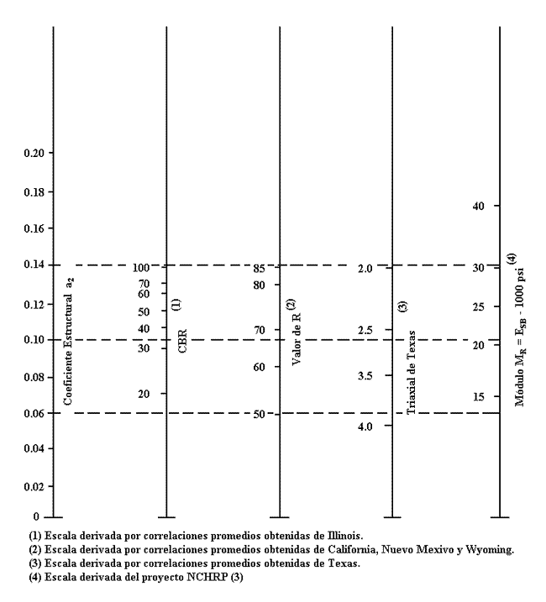
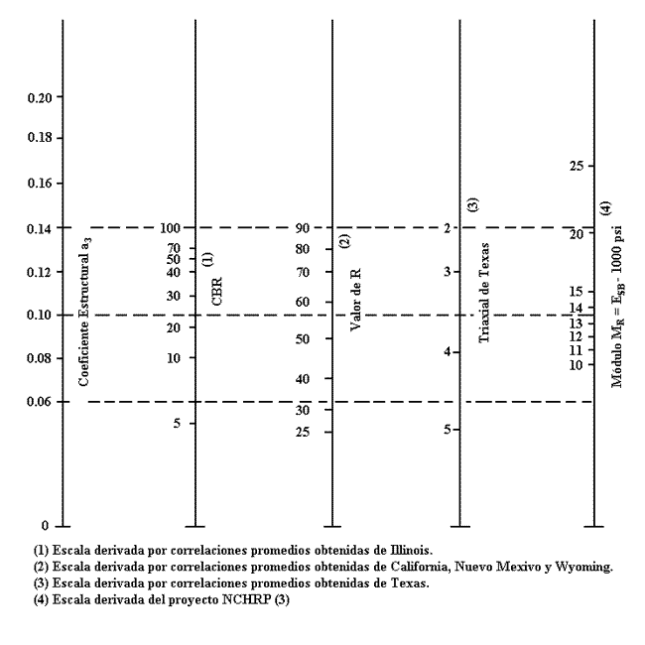
Datos
Desccripción | Simbología | Valor
Periodo de Diseño (años) | n | 20
Trafico de Diseño | W18 | 1.33E+07 | 13281861.72
Índice de servicio final, po | Po | 4.2
Índice de servicio final, pt | Pt | 2.5
Error normal estándar S0 | So | 0.5
% confianza | %c | 90%
Nivel de Confianza | ZR | 1.28 | ingresa a la ecuacion con valor negativo
Pérdida de Serviciavilidad | DPSI | 1.7
Módulo resiliente subrazante | MRSubrazante | 11182
Módulo resiliente subbase | MRSubbase | 14800
Módulo resiliente base | MRBase | 28000
Desccripción | Simbología | Valor
Número estructural subrazante | SN3 | 4.61
Número estructural subbase | SN2 | 4.18
Número estructural base | SN1 | 3.29 |  | MATERIAL | CBR (%) | MR (psi)
 |  |  |  | Subrasante | 7.57 | 11182
˄ |  |  |  | Subbase | 30 | 14800 | Abaco Subase Coeficiente a3
 |  |  |  | Base | 80 | 28000 | Abaco base granular Coeficiente a2

 | DETERMINAR EL NUMERO ESTRUCTURAL DE LA SUBRASANTE BASE SUBASE

 | SUBRASANTE |  |  | SUBBASE |  |  | BASE
 | W18 | 13281862 |  | W18 | 13281862 |  | W18 | 13281862
 | ZR | -1.2816 |  | ZR | -1.2816 |  | ZR | -1.2816
 | So | 0.5 |  | So | 0.5 |  | So | 0.5
 | SN | 4.613 |  | SN | 4.180 |  | SN | 3.295
 | DPSI | 1.7 |  | DPSI | 1.7 |  | DPSI | 1.7
 | MR | 11182 |  | MR | 14800 |  | MR | 28000
 | log (w18) | 7.1233 |  | log (w18) | 7.1233 |  | log (w18) | 7.1233
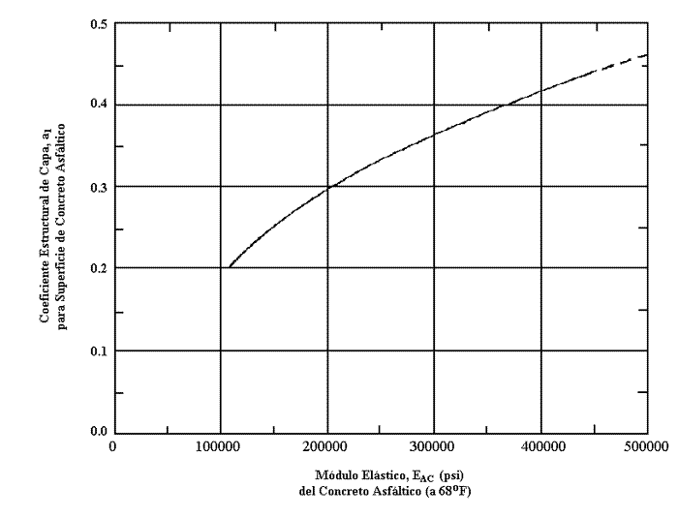
 | log (w18) | 7.1233 |  | log (w18) | 7.1233 |  | log (w18) | 7.1233
 | error | 4.54E-08 |  | error | 5.90E-08 |  | error | 1.42E-07

 | SN |  |  |  | COEFICIENTE DE CAPA
 | BASE | 3.295 | SN1 |  | Carpeta | a1 | 0.420
 | SUBBASE | 4.180 | SN2 |  | Base | a2 | 0.135
 | SUBRASANTE | 4.613 | SN3 |  | Subbase | a3 | 0.11
 | CAPA DE RODADURA
 | M. elastico | 400000 | psi | MODULO ELASTICO DE LA MEZCLA DENSA EN CALIENTE DEL ENSAYO MARSHALL

 | DETERMINACION DEL COEFICIENTE DE CAPA

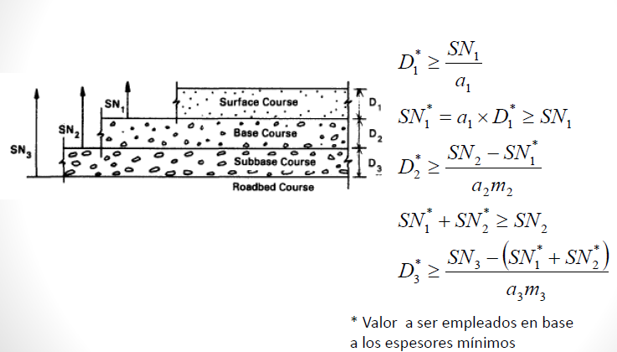
 | Espresor de Carpeta Asfáltica.
 | SN1 | 3.295 | D1* (asumido)
 | a1 | 0.420 | pulg | cm
 | D1 | 7.84 | 7.87 | 20 | 19.925
 | SN1* | 3.31 | Cumple
 | Espresor de Base.
 | m2=m3 | 0.8 | D2* (asumido)
 | SN2 | 4.180
 | a2 | 0.135 | pulg | cm
 | D2 | 8.08 | 9.84 | 25 | 20.523
 | SN2* | 1.06
 | SN1*+SN2* | 4.37 | Cumple
 | Espresor de Subbase.
 | SN3 | 4.61 | D3* (asumido)
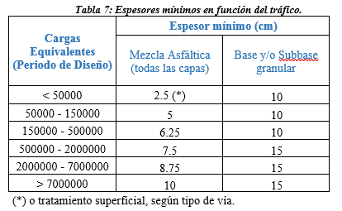
 | a3 | 0.11 | pulg | cm
 | D3* | 2.76 | 3.94 | 10 | 7.014
 | SN3* | 2.00 | Cumple
 |  | 6.368 |  |  |  | Estructura del pavimento
 |  |  |  |  |  | Espresor de Pavimento |  | 55.000 | cm
 |  |  |  |  |  | Concreto Asfaltico |  | 20.000 | cm
 |  |  |  |  |  | Base Granular |  | 25.000 | cm
 |  |  |  |  |  | Subase Granular |  | 10.000 | cm

etapas
Datos
Desccripción |  | Simbología | Valor
Periodo de Diseño (años) |  | n | 10
Trafico de Diseño |  | W18 | 6.09E+06 | 6087764
Índice de servicio final, po |  | Po | 4.2
Índice de servicio final, pt |  | Pt | 2.5
Error normal estándar S0 |  | So | 0.5
% confianza |  | %c | 90%
Nivel de Confianza |  | ZR | 1.28 | ingresa a la ecuacion con valor negativo
Pérdida de Serviciavilidad |  | DPSI | 1.7
Módulo resiliente subrazante |  | MRSubrazante | 11182
Módulo resiliente subbase |  | MRSubbase | 14800
Módulo resiliente base |  | MRBase | 28000
Número estructural subrazante |  | SN3 | 4.10
Número estructural subbase |  | SN2 | 3.69
Número estructural base |  | SN1 | 2.90 |  | MATERIAL | CBR (%) | MR (psi)
 |  |  |  |  | Subrasante | 7.57 | 11182
˄ |  |  |  |  | Subbase | 30 | 14800 | Abaco Subase Coeficiente a3
 |  |  |  |  | Base | 80 | 28000 | Abaco base granular Coeficiente a2

 |  | DETERMINAR EL NUMERO ESTRUCTURAL DE LA SUBRASANTE BASE SUBASE

 |  | SUBRASANTE |  |  | SUBBASE |  |  | BASE
 |  | W18 | 6087764 |  | W18 | 6087764 |  | W18 | 6087764
 |  | ZR | -1.2816 |  | ZR | -1.2816 |  | ZR | -1.2816
 |  | So | 0.5 |  | So | 0.5 |  | So | 0.5
 |  | SN | 4.096 |  | SN | 3.694 |  | SN | 2.895
 |  | DPSI | 1.7 |  | DPSI | 1.7 |  | DPSI | 1.7
 |  | MR | 11182 |  | MR | 14800 |  | MR | 28000
 |  | log (w18) | 6.7845 |  | log (w18) | 6.7845 |  | log (w18) | 6.7845
 |  | log (w18) | 6.7845 |  | log (w18) | 6.7845 |  | log (w18) | 6.7845
 |  | error | 6.37E-08 |  | error | 9.76E-08 |  | error | 1.71E-07

 |  | SN |  |  |  | COEFICIENTE DE CAPA
 |  | BASE | 2.895 | SN1 |  | Carpeta | a1 | 0.420
 |  | SUBBASE | 3.694 | SN2 |  | Base | a2 | 0.135
 |  | SUBRASANTE | 4.096 | SN3 |  | Subbase | a3 | 0.11
 |  | CAPA DE RODADURA
 |  | M. elastico | 400000 | psi | MODULO ELASTICO DE LA MEZCLA DENSA EN CALIENTE DEL ENSAYO MARSHALL

 |  | DETERMINACION DEL COEFICIENTE DE CAPA

 |  | Espresor de Carpeta Asfáltica.
 |  | SN1 | 2.895 | D1* (asumido)
 |  | a1 | 0.420 | pulg | cm
 |  | D1 | 6.89 | 7.09 | 18 | 17.510
 |  | SN1* | 2.98 | Cumple
 |  | Espresor de Base.
 |  | m2=m3 | 0.8 | D2* (asumido)
 |  | SN2 | 3.694
 |  | a2 | 0.135 | pulg | cm
 |  | D2 | 6.64 | 7.87 | 20 | 16.867
 |  | SN2* | 0.85
 |  | SN1*+SN2* | 3.83 | Cumple
 |  | Espresor de Subbase.
 |  | SN3 | 4.10 | D3* (asumido)
 |  | a3 | 0.11 | pulg | cm
 |  | D3* | 3.06 | 3.94 | 10 | 7.775
 |  | SN3* | 1.77 | Cumple
 |  |  | 5.601 |  |  |  | Estructura del pavimento
 |  |  |  |  |  |  | Espresor de Pavimento |  | 48.000 | cm
 |  |  |  |  |  |  | Concreto Asfaltico |  | 18.000 | cm
 |  |  |  |  |  |  | Base Granular |  | 20.000 | cm
 |  |  |  |  |  |  | Subase Granular |  | 10.000 | cm

 | Diseño por etapas 10 - 20

Datos
Desccripción |  | Simbología | Valor
Transito de Diseño a 20 años |  | W18 | 1.13E+07
Transito de Diseño a 10 años |  | W18 | 5.17E+06
Desccripción |  | Simbología | Valor
Rehabilitación 10 años
Número estructural subrazante |  | SN | 3.992
Número ESAL Actual |  | NP | 5.17E+06
Número ESAL a la falla |  | NP1.5 | 1.04E+07
Rehabilitación 20 años
Número estructural subrazante |  | SN | 4.098
Número ESAL Actual |  | NP | 6.11E+06
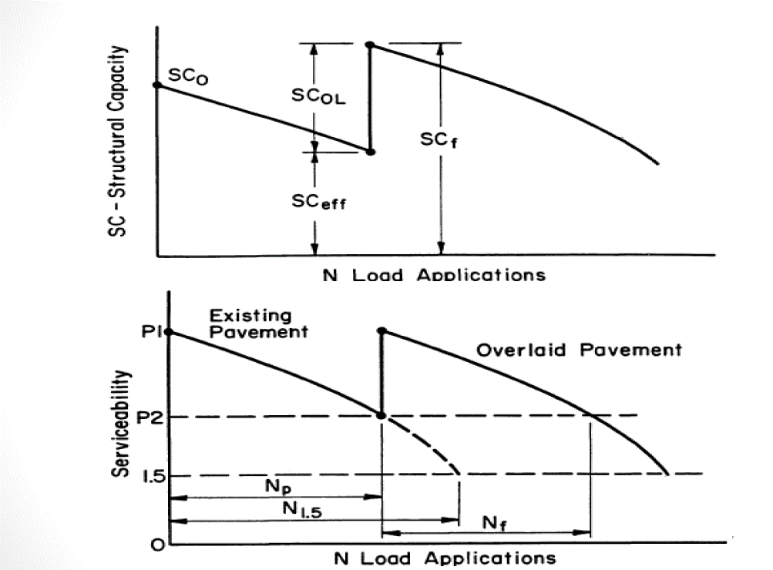
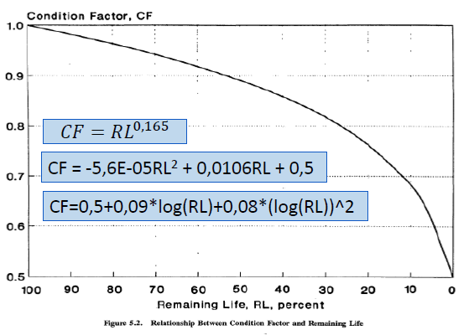
Número ESAL a la falla |  | NP1.5 | 1.27E+07
 |  | DETERMINAR EL NUMERO ESTRUCTURAL DE LA SUBRASANTE EN FUNCION DE LOS DATOS PROPORCIONADOS

 |  | n | 20 años |  | n | 10 años
 |  | SUBRASANTE |  |  | SUBRASANTE
 |  | W18 | 6107551 |  | W18 | 5168309
 |  | ZR | -1.2816 |  | ZR | -1.2816
 |  | So | 0.5 |  | So | 0.5
 |  | SN | 4.098 |  | SN | 3.992
 |  | DPSI | 1.7 |  | DPSI | 1.7
 |  | MR | 11182.00 |  | MR | 11182.00
 |  | log (w18) | 6.785867 |  | log (w18) | 6.713348
 |  | log (w18) | 6.785867 |  | log (w18) | 6.713348
 |  | error | 7.698E-08 |  | error | 8.553E-08

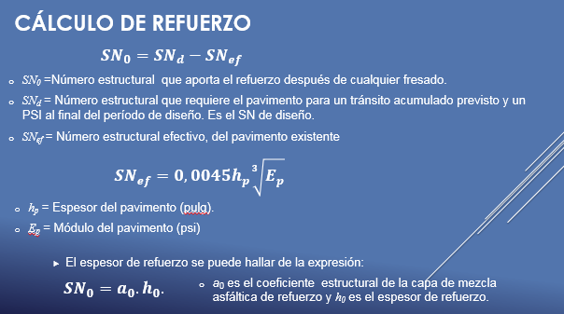
 |  | ZR | -1.2816 |  | ZR | -1.2816
 |  | So | 0.5 |  | So | 0.5
 |  | SN | 4.098 |  | SN | 3.992
 |  | DPSI | 2.7 |  | DPSI | 2.7
 |  | MR | 11182.00 |  | MR | 11182.00 |  |  | Desccripción |  |  | Simbología | Valor
 |  | log (w18) | 7.10 |  | log (w18) | 7.0177878597 |  |  | Espresor de Carpeta Asfaltica Actual (cm) |  |  | h | 3.90
 |  |  |  |  |  |  |  |  | Espresor de Carpeta Asfaltica Actual (pulg) |  |  | hp | 9.91
 |  | W18 | 1.27E+07 |  | W18 | 1.04E+07 |  |  | Módulo Elastico Asfalto |  |  | Ep | 400000
 |  |  |  |  |  |  |  |  | Subase Granular |  |  | Sneff | 3.284

 |  |  |  |  |  | AÑO | SN | Np | N1.5 | RL | CF | Sneff | SNol | pulg | cm | Asumido (cm)
 |  |  |  |  |  | Actual |  |  |  |  |  | 3.28
 |  |  |  |  |  | 10 | 3.992 | 5,168,309 | 10,418,084 | 50.39 | 0.89 | 3.56 | 0.71 | 1.69 | 4.28 | 5
 |  |  |  |  |  | 20 | 4.098 | 6,107,551 | 12,683,084 | 51.84 | 0.90 | 3.68 | 0.54 | 1.28 | 3.25 | 5

